最初の設定
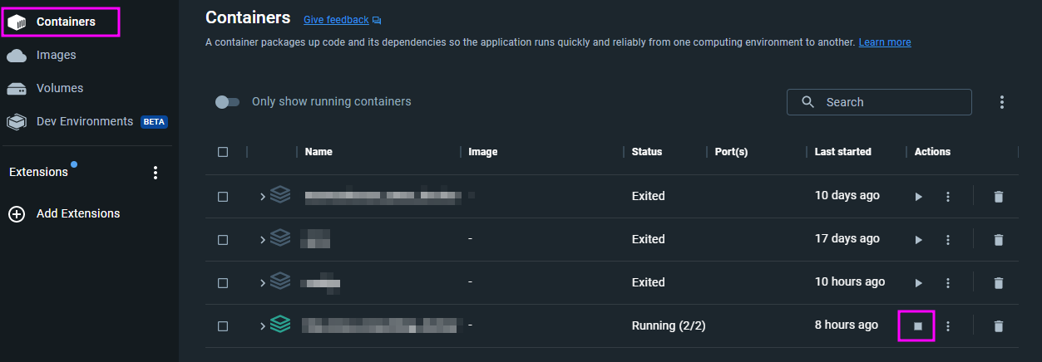
1 | Gitリポジトリーはこちら
 | \\azetserver\Git\○○○
 | これを好きなフォルダーにクローンしてください。

2 | Dockerで環境作成
 |  | プロジェクトをクローンしたところにコマンドラインを開く：
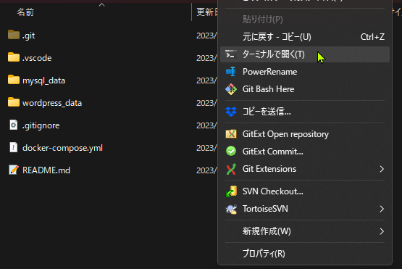

 |  |  |  |  |  |  | コマンド：
 |  |  |  |  |  |  |  | docker compose up -d |  |  |  | 画面ショットは古いバージョンですので、こちらのコマンドを使ったほうがいいです。

 |  |  |  |  |  |  | 最初に環境を起動するときに、WP＋PHP＋アパッチのイメージはダウンロードされ、コンパイルされます。
 | ファイルエクスプローラの右クリックメニュー |  |  |  |  |  | それに、MySQLのイメージも作成されます。

 |  |  |  |  |  |  | けっこ時間がかかります。
 |  |  |  |  |  |  | （２～３分ですかね）

3 | 環境のフォルダー
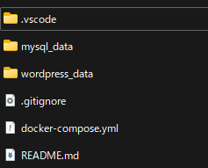
 |  |  |  |  | VSコード用の設定ファイルです
 |  |  |  |  | MySQLのDBの情報は、ここに保存されます。
 |  |  |  |  | WPのデータですが、updloads、plugins と themesだけです。

 |  |  |  |  | Dockerの設定ファイルです。
 |  |  |  |  | よろしければ、シモンがローカルで設定したWPのメモはこちら。

 | WP設定は、2種類があります。
 |  | WPのDBがない場合は、以下の4 Aの手順で設定してください。
 |  | すでにDBのバックアップを持つ場合は、4 Bの手順で設定してください。
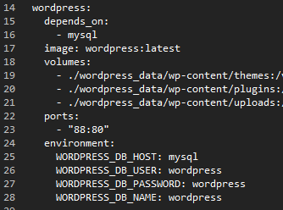

4 A | WPの最初の起動
 |  | URL：
 |  |  | http://localhost:88/ |  |  | ポートにご注意！docker-compose.yml ファイルにアパッチのポートがあります。

 |  | 設定をする（管理者のアカウント作成）画面あ出ます。
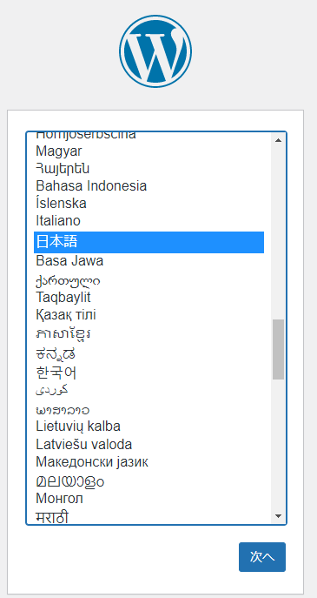
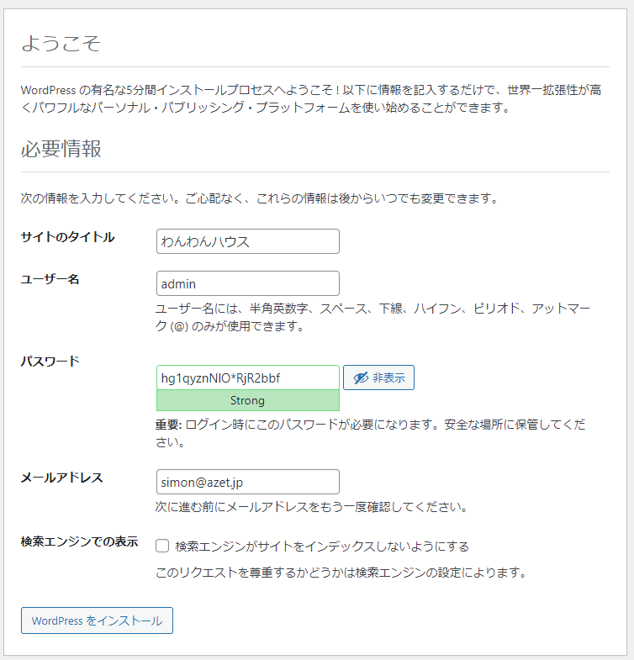

 |  |  |  |  |  |  |  |  |  |  |  |  |  |  | 前橋市岩神町にあるペットショップ ワンワンハウス

 |  |  |  |  |  |  |  |  |  |  |  |  |  |  | admin

 |  |  |  |  |  |  |  |  |  |  |  |  |  |  | パスワードはREAMEにありますが、DB共有されない場合は、
 |  |  |  |  |  |  |  |  |  |  |  |  |  |  | 別パスワードを利用しても大丈夫です。

 |  |  |  |  |  |  |  |  |  |  |  |  |  |  | simon@azet.jp

 | インストールが終わったら、管理画面にログインができます。
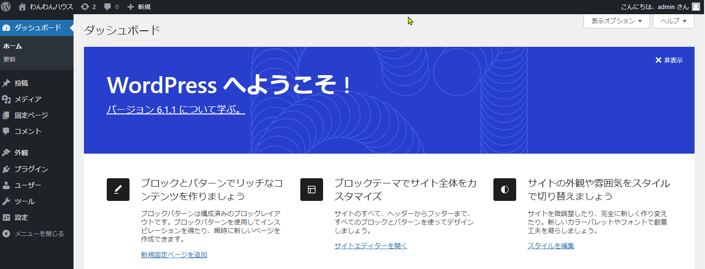

4.1 | サイトマスター設定
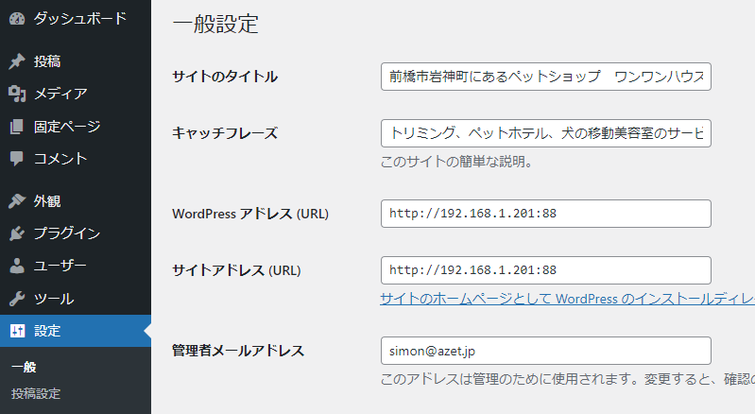

 |  |  |  |  |  |  |  |  |  |  |  |  |  |  | サイトのマスター設定をします。

 |  |  |  |  |  |  |  |  |  |  |  |  |  |  | 環境に合わせて、設定をしてください

 |  |  |  |  |  |  |  |  |  |  |  |  |  | 本番：m.shimoda@dog-support-aecom.net

4 B | WPのDBファイルは、AzetserverのGitリポジトリーの隣にあります。

 |  |  |  | DBのダンプファイルはこちら。
 |  |  |  | （プロジェクトによって、フォルダー名、DBファイル名などを変わる場合があります！）

 | HeidiSQLを起動します。
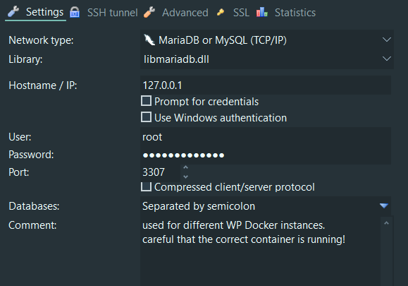

 |  |  |  |  |  |  |  |  |  | 新しい接続画面です。

 |  |  |  |  |  |  |  |  |  | 注意点：

 |  |  |  |  |  |  |  |  |  |  | パスワード | somewordpress

 |  |  |  |  |  |  |  |  |  |  | ポート番号 | 3307
 |  |  |  |  |  |  |  |  |  |  | ポート番号は、通常のMySQLポートと違います！

 |  |  |  |  |  |  |  |  |  | mysqlの設定は、プロジェクトのDocker-compose.ymlファイルにあります。
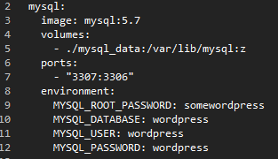

 |  |  |  |  |  |  |  |  |  |  |  |  |  |  |  | ルートパスワードはこちら

 | DBファイルを読み込む
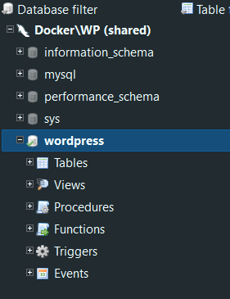
 |  |  |  |  |  | DBを選択してから、ファイルメニューの”ファイルを実行”コマンドを選びます。
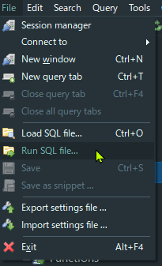

 |  |  |  |  |  |  |  |  | インポートした結果：
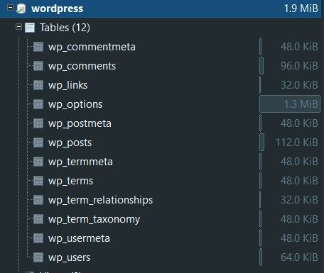

 | 自分のパソコンのIPをWPマスター設定に登録します。

 |  |  |  |  |  |  |  |  |  |  |  |  | ポートまで記入します。

X | Dockerを停止する

 | 手順が2つあります。

 | 1 | プロジェクトのフォルダーから、コマンドラインで停止する方法。
 |  | docker-compose down

 | 2 | dockerのアプリから、起動中のコンテーナを止める。

WPの設定
（4 Aの手順でWP設定した場合は、この続きをします）

ページ表示設定

 | テーマ設定

 | 管理画面で設定する：
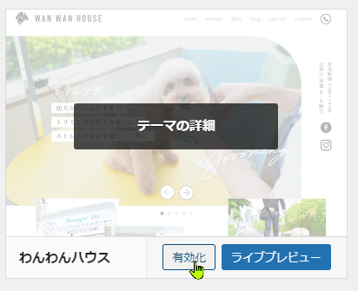

 |  |  |  | ここをクリック

投稿＋固定ページ設定

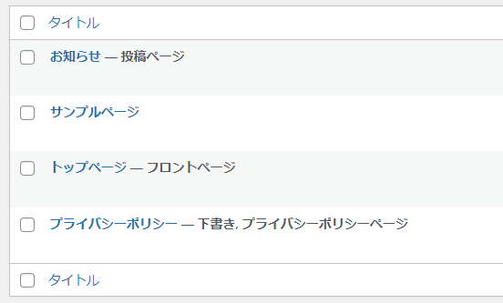
 | フロントページ |  | からの固定ページを作ります
 | 投稿ページ
 |  |  | それぞれのページタイトルは自由ですが、
 |  |  | METAデータとして利用されます

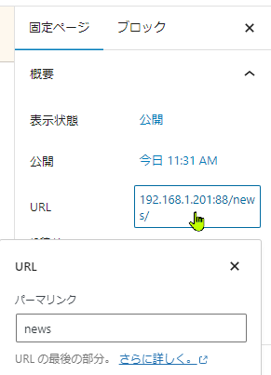
 | お知らせページに関して
 |  | ページのURL（スラグ）を「blog」にする。
 |  | （テンプレートにリンクを設定するため）

 |  |  |  | blog

表示設定

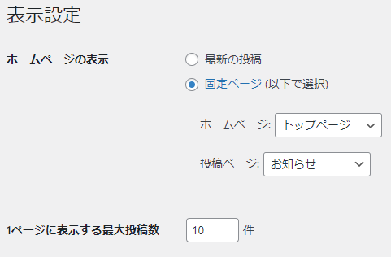
 | 作成した固定ページをここに選択する

 | 「ホームページの表示」の「ホームページ」のテンプレートは
 | front-page.php
 | です。

 | 「ホームページの表示」の「投稿ページ」のテンプレートは
 | home.php
 | です。

パーマリンクを設定
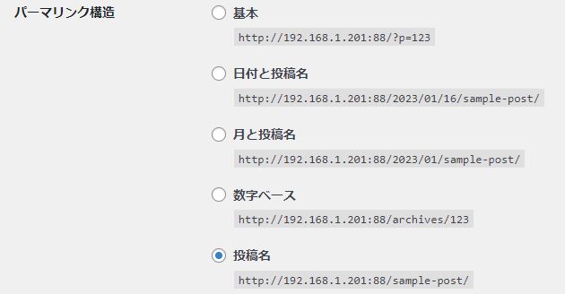
 | URLには、このようにします。

 | 保存ボタンをクリックします。

